Sheet2
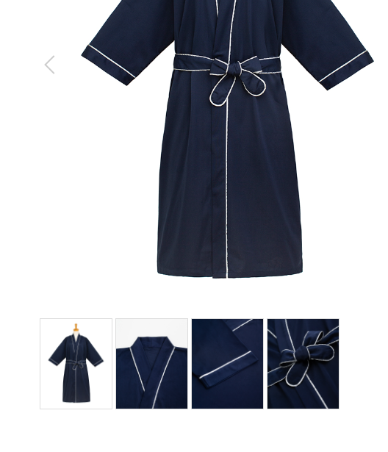
患者衣
製品番号: | GS-HW010
分類 | HOSPITAL PAITIENT WEAR患者衣(女）
素材： | 綿100％

布料10个花型全部跟在细节图中

 |  | 1.修饰图片，去掉小胳膊，小夹子，背景
 |  | 2.本章图片有细节图。 | 图例如下

